CERTIFICACION PERSONA JURÍDICA
CERTIFICACIÓN DE BENEFICIARIOS FINALES Personas Jurídicas Productos Activos

Señores Grupo Financiero Corporación BI. En cumplimiento a lo estipulado en los artículos 1, 21 y 22 de la Ley Contra el Lavado de Dinero u Otros Activos y artículo 18 de su respectivo Reglamento; y el Reglamento para la Administración del Riesgo de Crédito Resolución JM-93-2005 y sus modificaciones, a continuación certifico los datos siguientes:

SECCIÓN A: INFORMACION GENERAL:
A.1. | Denominación o Razón Social: |  |  |  |  | Nombre Comercial
A.2. | Tipo de entidad jurídica: |  |  | Anónima |  | Comandita Simple |  |  | Responsabilidad Limitada
 |  |  |  | Colectiva |  | Comandita Simple por Acciones |  |  | De Emprendimiento
A.2.1 | En caso sea distinta a las anteriores especifique: |  |  |  |  |  |  |  | Fecha de Constitución:
A.3. | País de constitución: |  |  |  |  | País principal de domicilio:
A.4. | Dirección completa (calle o avenida, número de casa, colonia, sector, lote, manzana, ciudad, Estado, etc.)

A.5. | Código Postal: |  |  |  | Teléfono: |  |  | Página web:
A.6. | Correo Administrativo (e-mail): |  |  |  | FAX: |  |  | Período Contable:
A.7. | Datos Tributarios
 | # | País (es) de Pago de Impuestos |  |  | NIT (Guatemala) | No. De Registro (En caso su país de constitución sea distinto a Guatemala) |  | # ID Tributaria en caso tribute en otro país (Distinto al NIT)
 | 1
 | 2

IMPORTANTE: Si la entidad se constituyó o su país de domicilio es en los Estados Unidos de América, y posee en BI o FISA un producto pasivo (monetearia, ahorro, plazo fijo, PDI, etc.), debe completar el formulario FATCA W-9 con Waiver a nombre de la entidad. Base Legal: (26 CFR 1.1471-3 - Identification of payee. [§1.1471-3(c)(3)(i)])

SECCIÓN B: CONOCIMIENTO DE LA ENTIDAD:
B.1. | ¿La entidad posee ingresos anuales pasivos del 50% o más? Ejemplos de ingresos pasivos: rentas, dividendos, intereses, regalías u otro similar |  |  |  |  |  |  | Si
 |  |  |  |  |  |  |  | No

B.1.1. | En caso sea afirmativo indicar la fuente de sus ingresos pasivos
B.1.2. | Indique la actividad económica principal de la entidad:

IMPORTANTE: Si la respuesta es afirmativa y el posee en BI o FISA un producto pasivo (monetearia, ahorro, plazo fijo, PDI, etc.), debe completar el formulario FATCA W-8BEN-E / Base Legal:(26 CFR 1.1471-3 - Identification of payee. [§1.1471-3(c)(3)(ii)])

B.2. | ¿La entidad cotiza en la bolsa de valores? |  |  |  |  |  | Si | No

 |  |  |  |  |  |  | Ticker |  | Bolsa
B.2.1 | En caso afirmativo, colocar ticker e iniciales de la bolsa:

B.3. | ¿La entidad es un organismo internacional o multilateral reconocido? |  |  |  |  |  | Si | No

B.3.1. | En caso afirmativo, indique la fecha de reconocimiento por el Ministerio de Relaciones Exteriores:

B.4. | ¿La entidad está sujeta a la supervisión de la Superintendencia de Bancos -SIB-? |  |  |  |  |  | Si | No

 | En caso afirmativo, colocar la información siguiente: |  |  |  |  |  | Fecha de Inscripción |  | Código de Inscripción
B.4.1

SECCIÓN C: ACCIONISTAS DE LA ENTIDAD
C.1 | ¿Registra accionistas o socios con más del 10% de participación sobre la entidad:? |  |  |  |  |  | Si | No

Si es positiva, detalle los siguientes datos en el cuadro a continuación, en caso contrario, si no posee accionistas o socios con el 10% o más de participación, informe los datos de la sección "D. Persona Controladora".

ACCIONISTAS INDIVIDUALES DE LA ENTIDAD
Nombre |  |  |  | Tipo ID | # ID |  | NIT (si posee) | Nacionalidad | Otra Nacionalidad | % participación

ACCIONISTAS JURIDICOS DE LA ENTIDAD
Denominación o Razón Social |  |  | Nombre Comercial |  | País de constitución |  | NIT entidades Guatemaltecas | Datos registrales (solo para extranjeras) |  | % participación

Ver Ejemplo Anexo

Si la entidad posee accionistas o socios jurídicos con el 10% o más de participación, adjunte a la presente un diagrama que detalle la estructura de los accionistas o socios hasta llegar a los beneficiarios finales.
IMPORTANTE: En caso la entidad posea en BI o FISA un producto pasivo (monetearia, ahorro, plazo fijo, PDI, etc.) y de existir un accionista individual o jurídico cuya nacionalidad sea Estadounidense, deberá completar el formulario FATCA W-9 con waiver por cada accionista estadounidense con el 10% o más de participación o propiedad. Base Legal: -26 CFR 1.1471-4 - FFI agreement, [§1.1473-1(b)]; [§1.1471-4(d)(3)(iii)]-

SECCIÓN D: PERSONAS CONTROLADORAS:
¿En la entidad existen personas individuales que sin ser socios o accionistas, o miembros de la Junta Directiva o Funcionarios, tienen control en la Entidad? |  |  |  |  |  |  | Si |  | No
En caso positivo detallar los nombres en el siguiente cuadro:
# | Nombre |  |  |  | Tipo ID | # ID |  | NIT | Nacionalidad | % participación
1
2
3
4
5
De no registrar accionistas o socios, hasta identificar a los beneficiarios finales, y tampoco Personas Controladoras deberá completar la sección E. " Miembros del Consejo de Administración, Directores o Funcionarios de Alto Nivel".

SECCIÓN E: MIEMBROS DEL CONSEJO DE ADMINISTRACIÓN, DIRECTORES O FUNCIONARIOS DE ALTO NIVEL (OBLIGATORIAMENTE):
Nombres y apellidos completos |  |  | Cargo que ocupa | Tipo ID | # ID |  | Nacionalidad | NIT (Guatemala) | Otras entidades donde ocupa cargo de administración | Cargo o puesto que ocupa en otras entidades

IMPORTANTE: Deberá de informar los datos requeridos en la sección E. independientemente de haber informado a los accionistas finales. De no contar con un órgano Superior (Consejo o Junta), detallar al Administrador Único o Gerente General .

SECCIÓN F: Sociedades en las que la entidad solicitante es Accionista con más de un 25% de Participación:
Denominación o Razón Social de la Entidad |  |  |  | Nombre Comercial |  |  | País Constitución |  | NIT (Guatemala) | % participación

En mi calidad de: |  |  |  |  | yo
de forma libre, espontánea y consciente; advertido y conociendo de las penas relativas al delito de perjurio, falsedad material e ideológica, expresamente CERTIFICO y DECLARO: i) Que los datos proporcionados anteriormente, y en su caso en el o los anexos adjuntos a la presente, son verídicos y corresponden a la entidad que represento, de acuerdo a los registros y controles internos de la misma. ii) Que poseo las facultades necesarias para firmar esta y cualquier otra documentación relacionada a la información de beneficiarios finales consignados en este documento por mi representada en el Grupo Financiero Corporación BI; iii) Que mi representada está enterada de la legislación estadounidense relativa a la Ley de Cumplimiento Fiscal de Cuentas Extranjeras (FATCA) y de las diversas consecuencias que se pueden derivar al tratar de evitar sus disposiciones; y iv) Me comprometo a informar de inmediato a Grupo Financiero Corporación BI, cuando exista cambio en la información consignada en este formulario.

CERTIFICACIÓN EMITIDA POR:
De ser posible adjunte copia del nombramiento que le faculta para ceritificar la información proporcionada
Tipo de documento de identificación: |  |  |  |  | Número de documento de identificación:
Tipo de nombramiento: |  |  |  |  | Nombramiento Emitido por:
En caso haya seleccionado "otro" especifique: |  |  |  |  | En caso haya seleccionado "otro" especifique:
Vigencia del documento:

Firma: |  |  |  |  |  |  |  | Fecha:

Fundamento Legal Complementario: Artículo 19, 32 y 33 literal h) Ley Contra el Lavado de Dinero u Otros Activos y artículo 25 de su respectivo Reglamento; artículos 15 y 20 de la Ley Para Prevenir y Reprimir el Financiamiento del Terrorismo y artículo 14 de su respectivo Reglamento.

USO EXCLUSIVO PARA EMPLEADOS DEL GRUPO FINANCIERO CORPORACIÓN BI
 |  |  |  |  |  |  |  | # de producto de referencia
CIF del cliente jurídico:

Nombre de Agencia / Área / Banca / Empresa de la Corporación BI. |  |  |  |  |  |  |  | # tel. o correo colaborador:

Nombre y Corp. del Colaborador responsable: |  |  |  |  |  |  |  | Firma Colaborador:

EJEMPLO-ANEXO-CERTIFICACION
ANEXO CERTIFICACIÓN BENEFICIARIOS FINALES
De forma libre espontánea y consciente; advertido y conociendo de las penas relativas al delito de perjurio, falsedad material e ideológica, expresamente CERTIFICO y DECLARO: i) Que los datos proporcionados anteriormente, y en su caso en el o los anexos adjuntos a la presente, son verídicos y corresponden a la entidad que represento, de acuerdo a los registros y controles internos de la misma. ii) Que poseo las facultades necesarias para firmar esta y cualquier otra documentación relacionada a la información de beneficiarios finales consignados en este documento por mi representada en el Grupo Financiero Corporación BI; iii) Que mi representada está enterada de la legislación estadounidense relativa a la Ley de Cumplimiento Fiscal de Cuentas Extranjeras (FATCA) y de las diversas consecuencias que se pueden derivar al tratar de evitar sus disposiciones; y iv) Me comprometo a informar de inmediato a Grupo Financiero Corporación BI, cuando exista cambio en la información consignada en este formulario.

DIAGRAMA DE LA ESTRUCTURA DE LA ENTIDAD ILUSTRATIVO
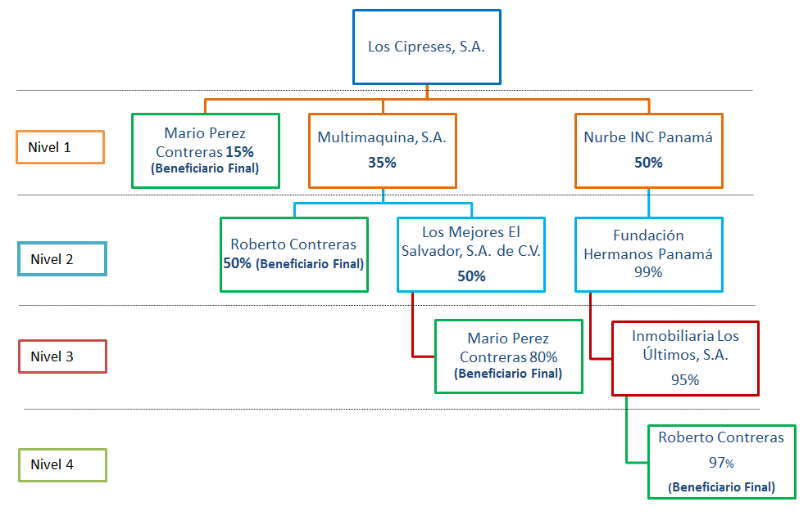
CLIENTE BI

Accionistas detallados en la certificación.

Nueva información

De la estructura anterior, complemente los datos de los accionistas individuales y jurídicos a partir del nivel dos en los espacios detallados a continuación:

# | Nombre Personas Individuales | Nacionalidad | Otra Nacionalidad | Tipo ID | # ID | NIT (Guatemala) | % participación
1
2
3
4
5

Y para los usos legales que al interesado convengan, se extiende la presente en la ciudad de Guatemala, a los (días) del (mes) del (año)

 |  | F:
 |  |  | Nombre y firma

NOTA: En caso se encuentre imposibilitado de conocer a toda la estructura de su entidad, debe proceder a brindar los datos que conoce e informar lo solicitado de "D. Personas Controladoras" y/o "E Miembros del Consejo de Administración, Directores o Funcionarios de Alto Nivel".

